M3单晶（常规）五主栅电池规格书
160.5-226单晶（常规）五主栅电池规格书 锦州阳光能源有限公司
一、产品规格
硅片类型 | 规格尺寸 （mm） |  | 倒角直径 （mm） | 硅片厚度 （μm） | 电阻率 (Ω﹒cm) | 电池面积 （mm)
（常规）单晶 | 160.5×160.5±1 |  | 226±1 | 180+20/-10 | 0.5~3 | 257.56
二、产品外观与技术设计
正电极外观
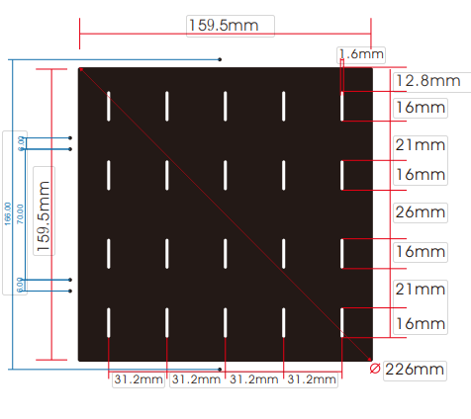 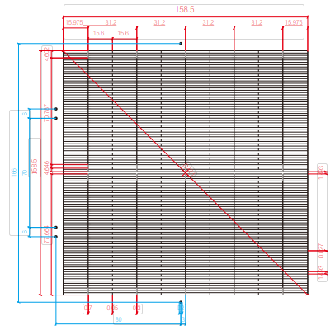

三、产品电性能参数
Code | Efficiency(%) | Pmpp(W) | Voc(V) | Isc(A) | Umpp(V) | Impp(A)
HCM160.5-5BB-226-204 | 20.40% | 5.254 | 0.6506 | 9.6832 | 0.5573 | 9.1679
HCM160.5-5BB-226-203 | 20.30% | 5.228 | 0.6503 | 9.6498 | 0.5572 | 9.1313
HCM160.5-5BB-226-202 | 20.20% | 5.203 | 0.6501 | 9.6092 | 0.5573 | 9.0909
HCM160.5-5BB-226-201 | 20.10% | 5.177 | 0.6499 | 9.5662 | 0.5573 | 9.0495
HCM160.5-5BB-226-200 | 20.00% | 5.151 | 0.6494 | 9.5289 | 0.5569 | 9.0128
HCM160.5-5BB-226-198 | 19.80% | 5.100 | 0.6481 | 9.5117 | 0.5551 | 8.9877
HCM160.5-5BB-226-196 | 19.60% | 5.048 | 0.6422 | 9.5029 | 0.5491 | 8.9870
四、产品测试条件
设备测试 |  | 正面 光谱响应( 外量子效率）
检验条件(STC) | 测试标准 | 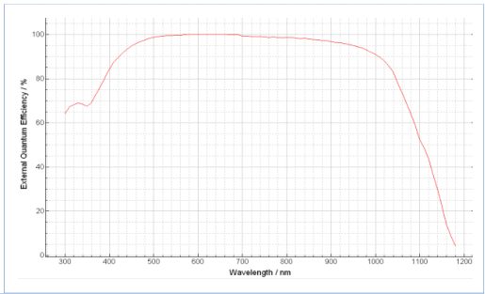
光强 | 1000W/m
光谱 | AM1.5
温度 | 25±2℃
温度系数
参数 | 测试标准
Voc | -0.3 %/℃
Isc | 0.06 %/℃
Pm | -0.39 %/℃

